圖的說明
圖表名稱 | 建議圖形類型 | 用途說明 | 補充說明 | X軸 | Y軸 | 範例與細分類
個案穩定度雷達圖 | 雷達圖 | 適合展現多面向穩定性：情緒、合作、異常行為等 | 10個極點，每日可以有一張圖，可以將不同天數的雷達圖疊在一起觀察
情緒穩定度分析圖 | 折線圖 / 長條圖 | 顯示情緒、自傷傾向等趨勢或單次比較 | 每日一個分數，一個時間區段就有一個折線圖，分數越高代表越不穩定(或是我們可以在程式碼將資料做轉換，變成越高越穩定) | Date | 情緒分數
生活功能自理分析圖 | 堆疊長條圖 | 顯示多項生活功能的完成與依賴程度 | 分為藍條(情緒類)和紅條(行為類)，兩個堆疊在一起為總分 | Date | 自理能力 | 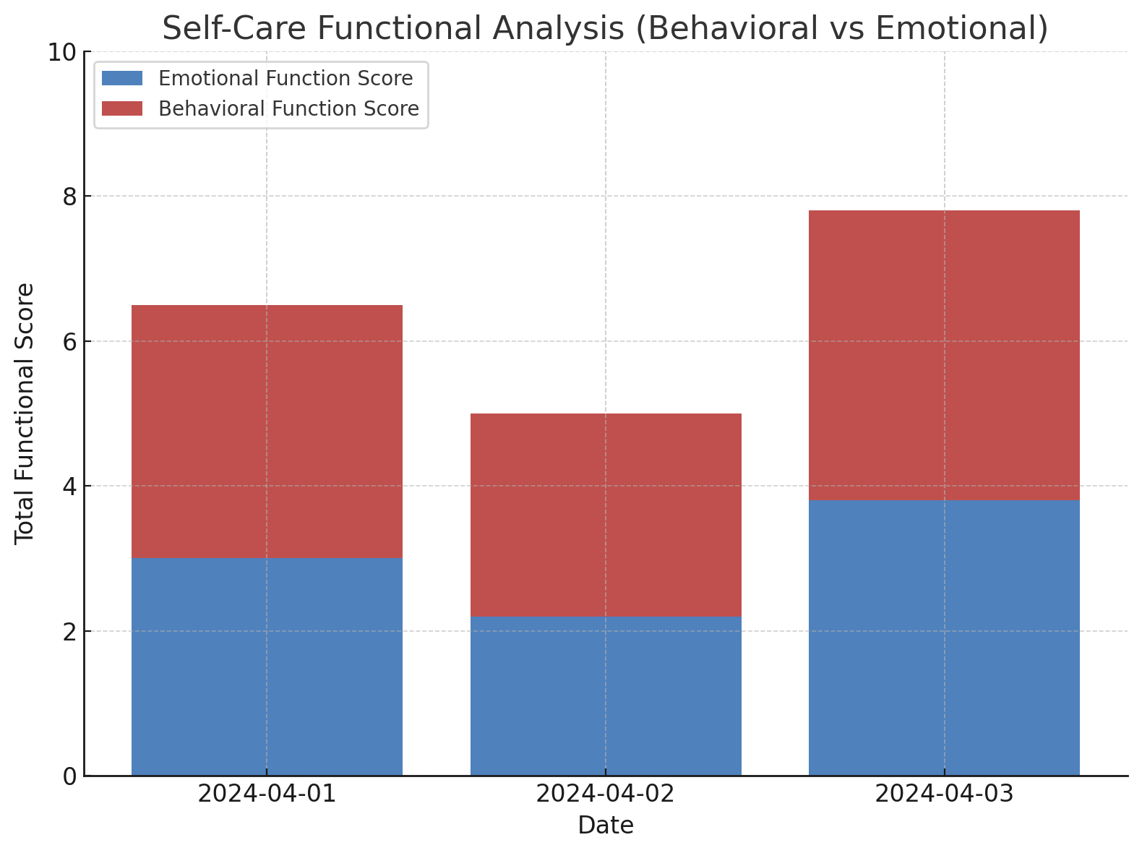 情緒類指標（Emotional）： 2 情緒評分（1/3/5） 3 合作程度評分（1/3/5） 13 是否有自傷傾向 37 社交互動頻率 43 是否有家屬訪視 行為類指標（Functional）： 8 穿衣是否需要協助 23 是否跌倒 24 練習上下樓梯狀況 33 是否進行認知訓練 50 是否主動幫忙
動作能力雷達圖 | 雷達圖 | 呈現起身、步行、平衡等動作能力分布 | 10個極點，每日可以有一張圖，可以將不同天數的雷達圖疊在一起觀察
認知行為能力圖 | 雷達圖 | 注意力、指令執行、認知能力的比較 | 10個極點，每日可以有一張圖，可以將不同天數的雷達圖疊在一起觀察
社交互動參與圖 | 堆疊長條圖 | 互動意願、發語頻率等社交參與指標 | 分為藍條(表達與互動狀態)和紅條(生理與功能條件)，兩個堆疊在一起為總分 | Date | 社交參與能力 | 表達與互動狀態（Emotional / Expressive）-題號/題目/解釋 2 情緒評分（1/3/5） 情緒狀態會直接影響互動意願與語言表現 6 是否進食正常 飲食狀態反映整體生活穩定性與互動意願（被動指標） 10 是否出現攻擊行為 代表互動中的風險或衝突傾向（負向表達） 16 是否表達想法（主動語言） 代表是否具有主動參與、表達與他人互動的能力 45 今天是否表現疲勞（主觀1~5分） 疲勞會降低語言與社交表達的動機，屬於被動性影響 生理與功能條件（Physical / Functional）-題號/題目/解釋 21 使用輔具次數（如輪椅、助行器） 代表行動力與依賴程度，可能限制社交空間 26 肌肉疼痛程度（0-10 疼痛會影響活動意願與參與程度 35 能否依指令完成3個以上步驟 執行力與理解力影響是否能完成互動任務 36 寫字或繪圖能力狀況（1-5） 精細動作能力與非語言互動表現有關 46 是否完成全部訓練目標 訓練完成反映功能穩定度與任務參與能力
支援密度與依賴分析 | 熱度圖 | 每日支援互動頻率、密度與依賴程度 | 色彩深淺：依照每題的得分或狀態 | Date | 指標名稱(題目) | 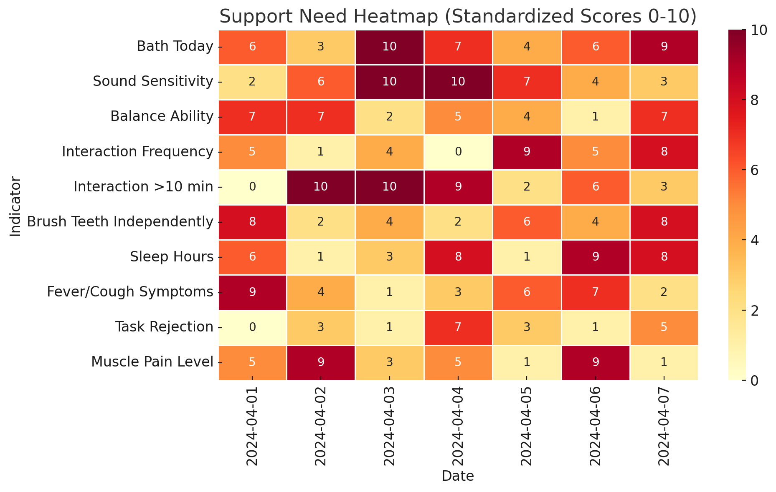
健康異常警示圖 | 折線圖 | 跌倒、發燒等異常情況的通報與趨勢 | X 軸：日期 Y 軸：分數 | Date | 分數
訓練參與成效圖 | 折線＋柱狀混合圖 | 訓練時數與疲勞程度等成效資料分析 | X 軸：訓練時數 Y 軸：分數 | 訓練時數 | 分數
家屬互動回饋圖 | 水平長條圖（Bar） | 家屬探視紀錄與回饋類型分佈 | 每日都可以看到一張圖，也可做一段區間的每項的分數統計圖 | 分數（0～10） | 指標名稱(題目)

綠色底框的代表PDF上Wanqi提到的圖類

